상품제안서
하트 칫솔통 칫솔 치약 2080 커플 세트 칫솔꽂이 칫솔보관함 양치컵 | 상품코드: F25870

 |  |  |  |  |  |  | 02-412-0044 | www.easy1.co.kr
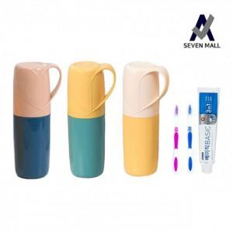

【상세/제작정보】 | 기본수량 미만 인쇄 : 인쇄비 추가 청구 (100개 미만) 실크인쇄가능 스티커 인쇄및 부착 : 별도 문의

【인쇄/포장옵션】 | 실크 / 포장불가능

【공급단가】 | 수량 | 150~ | 300~ | 500~ | 1,000~ | 3,000~
*VAT별도 | 단가 | 3,620원 | 3,560원 | 3,480원 | 3,390원 | 3,330원

【상품 URL】 | http://www.easy1.co.kr/src/goods_detail.php?gdno=25870

